Άσκηση 1 (Α)
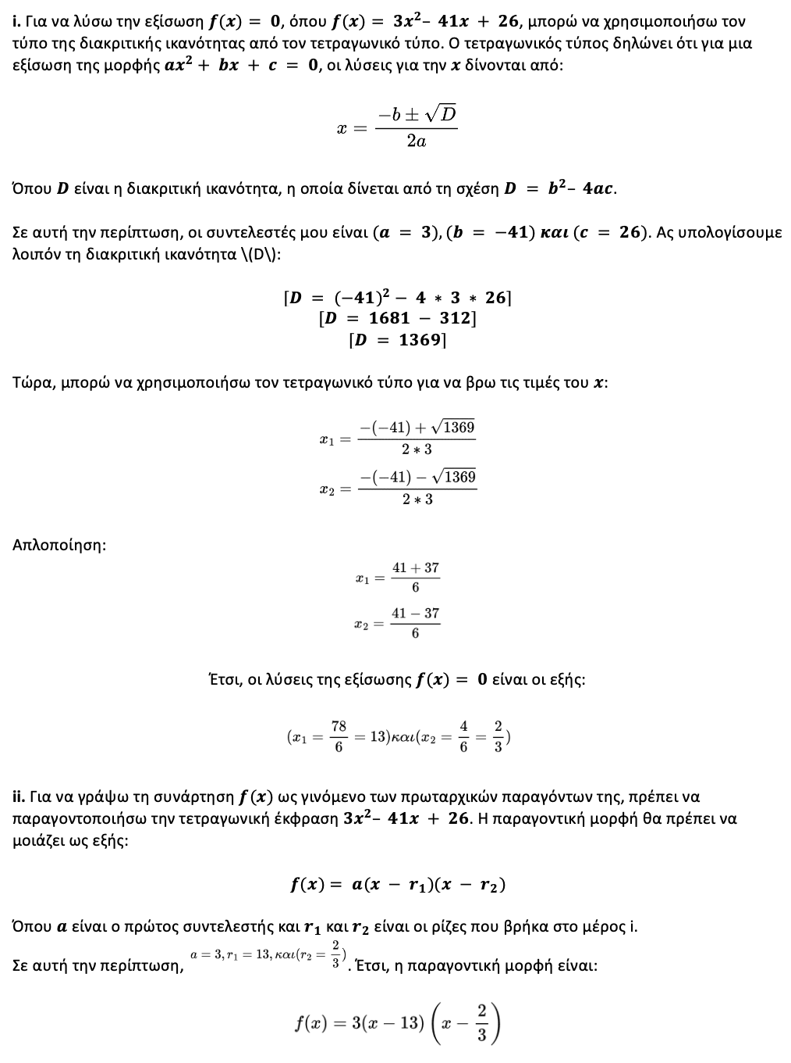

Άσκηση 1 (Β)
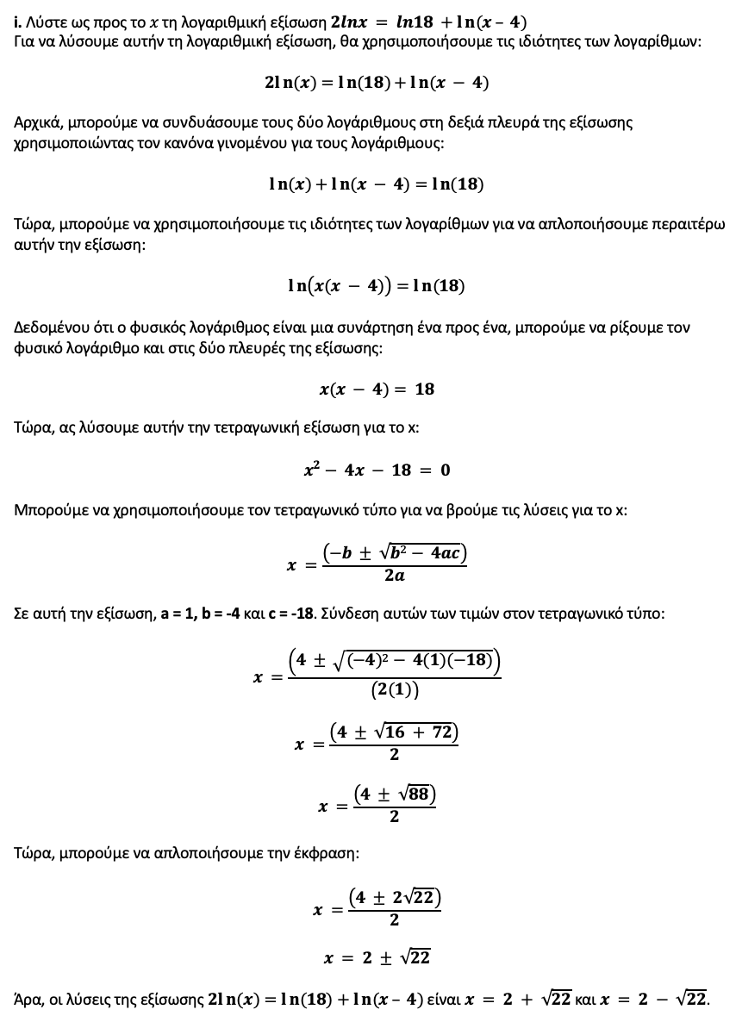

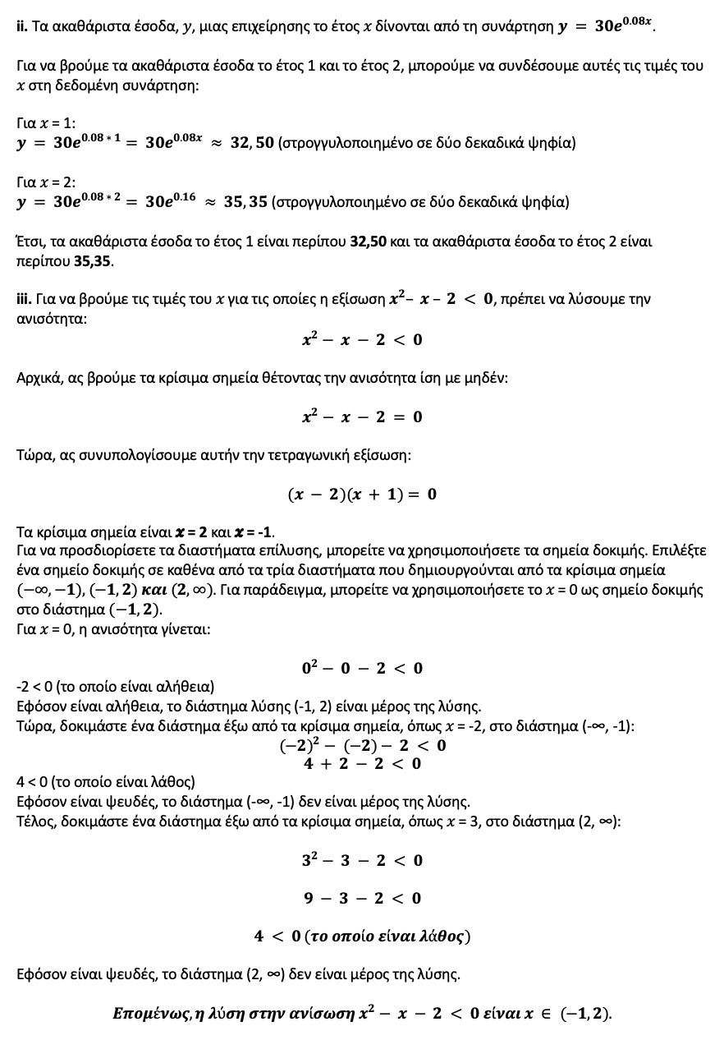

Άσκηση 1 (Γ)
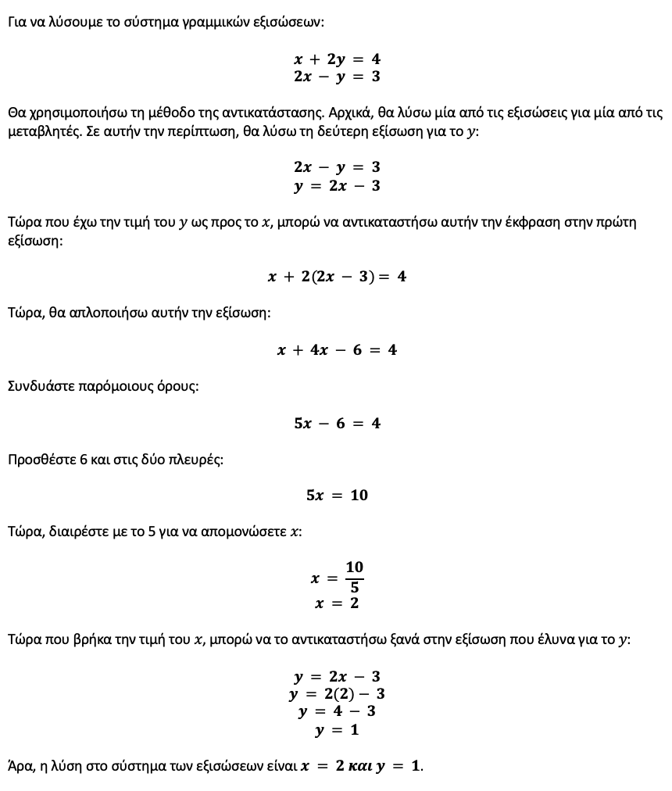

Άσκηση 2 (Α)
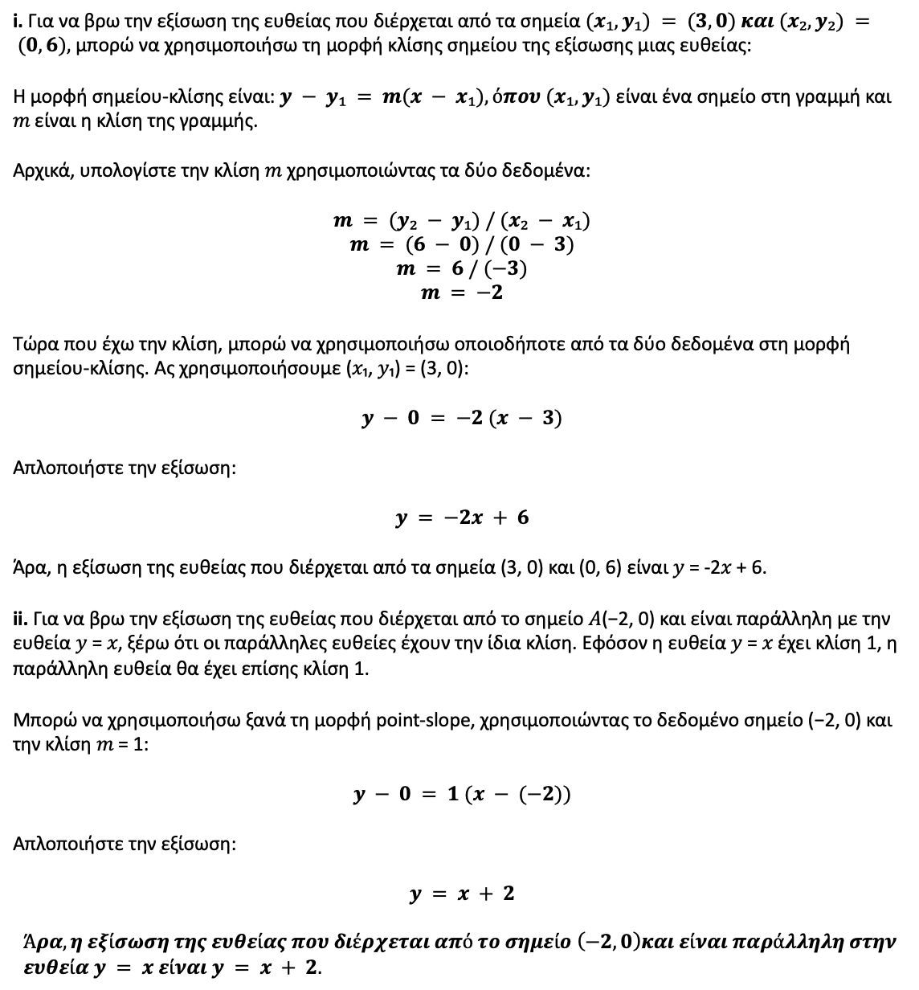

Άσκηση 2 (B)
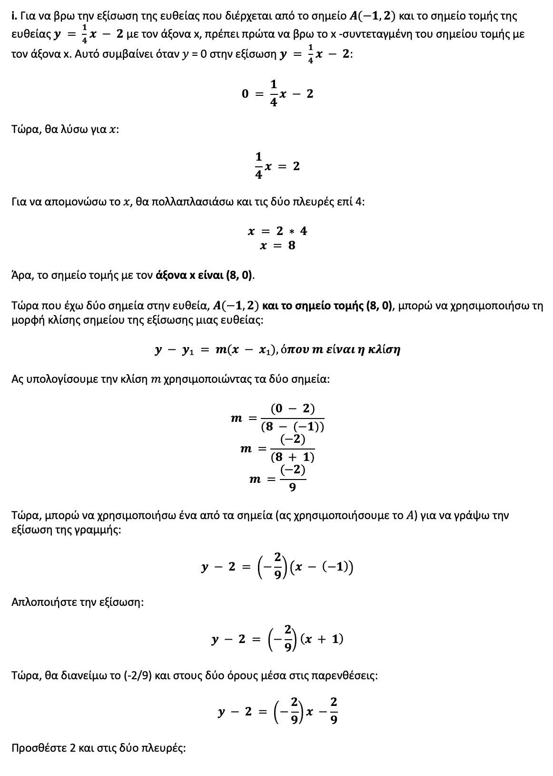

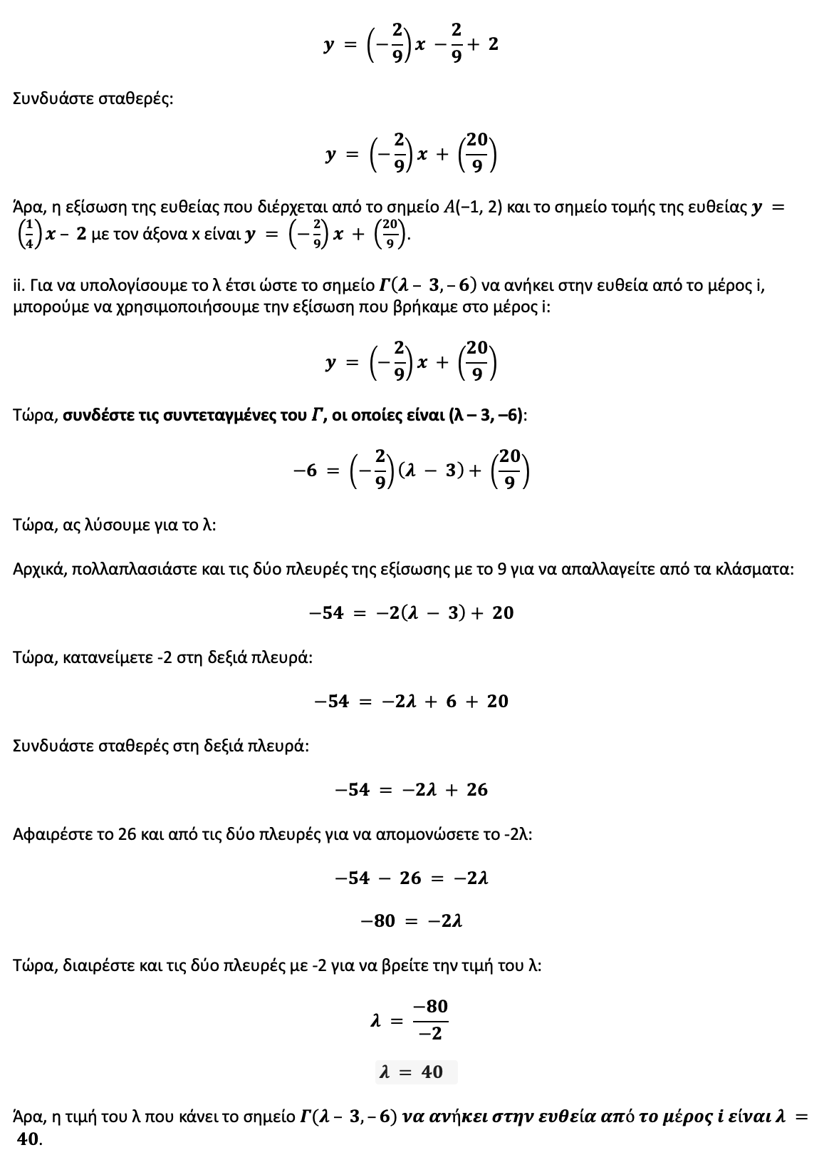

Άσκηση 3 (A)
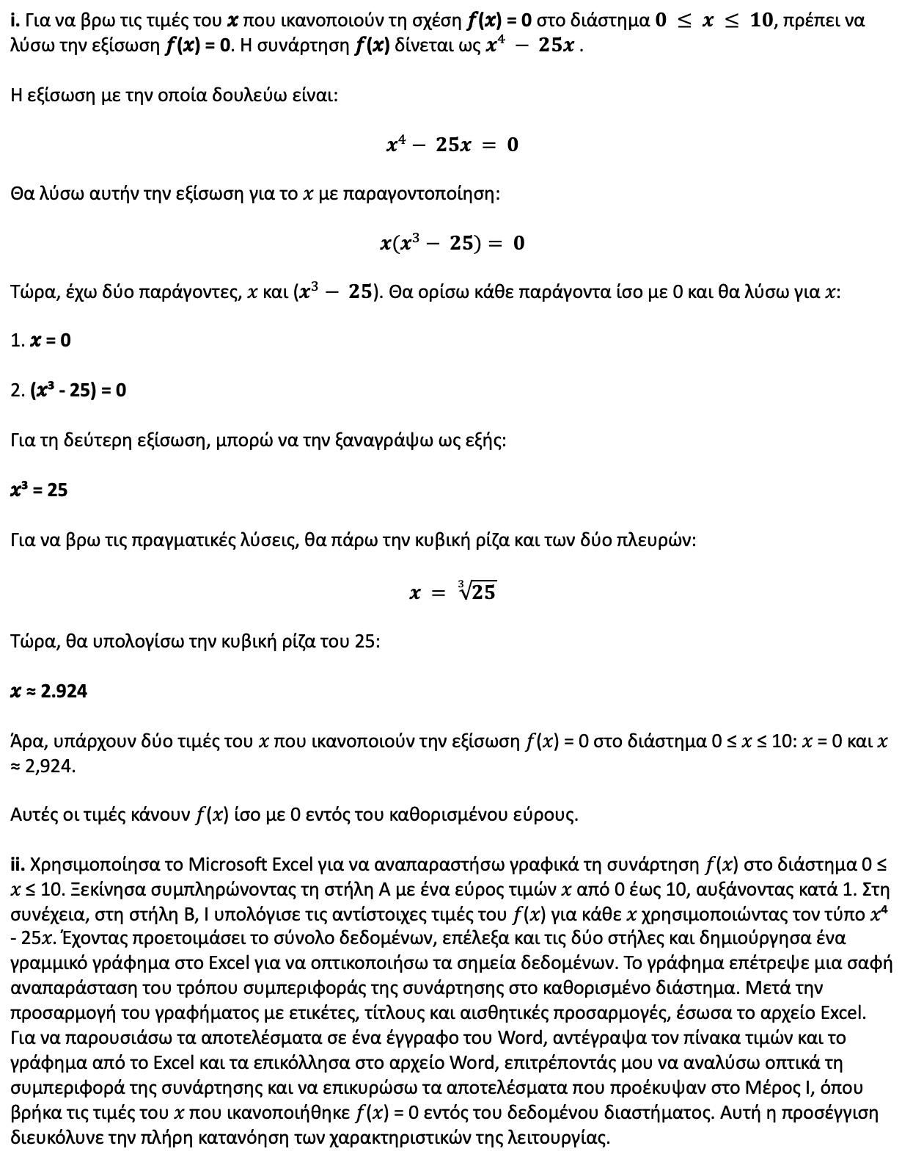
𝑓(𝑥)
0 | 0
1 | -24
2 | -34
3 | 6
4 | 156
5 | 500
6 | 1146
7 | 2226
8 | 3896
9 | 6336
10 | 9750

Άσκηση 3 (B)
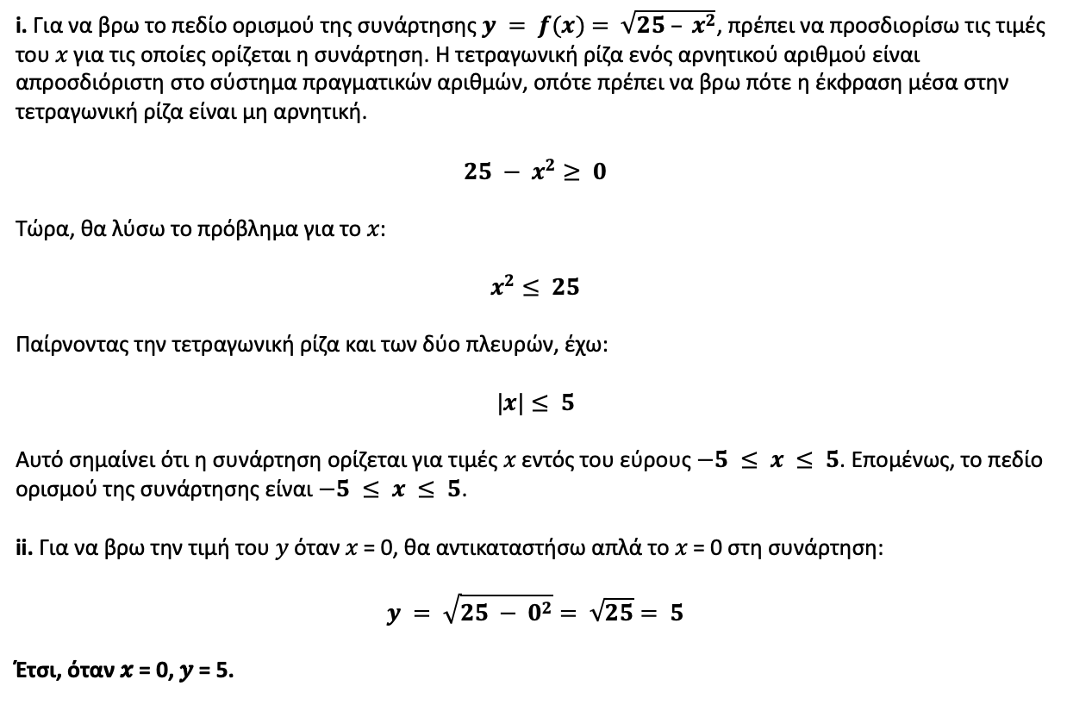

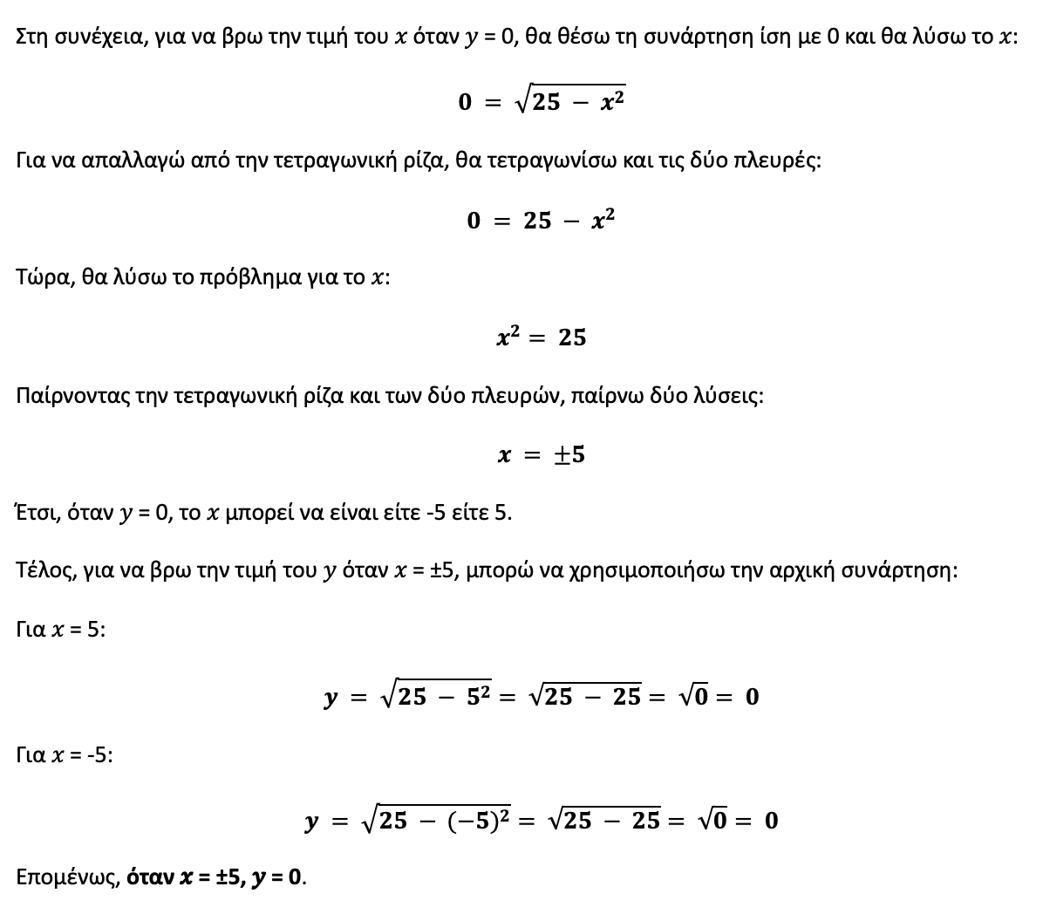

Άσκηση 3 (Γ)
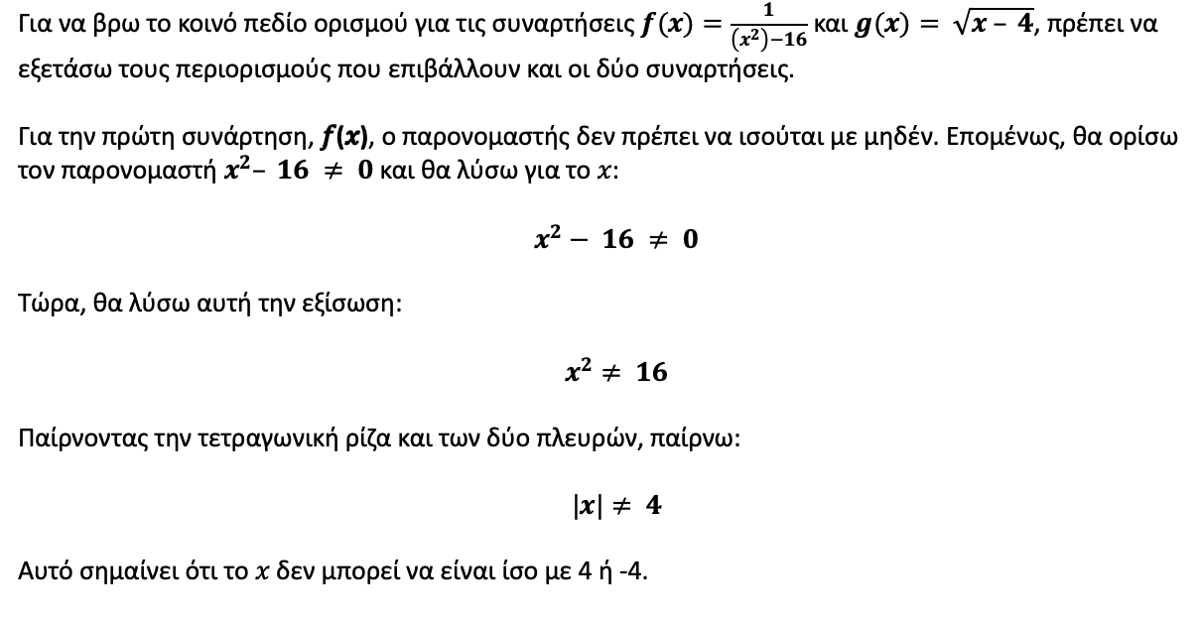

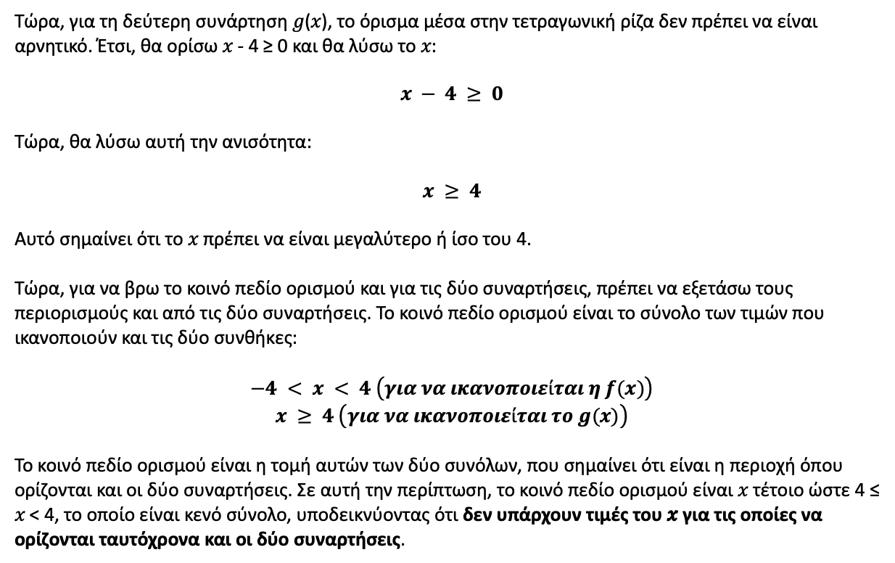

Άσκηση 4 (Α)
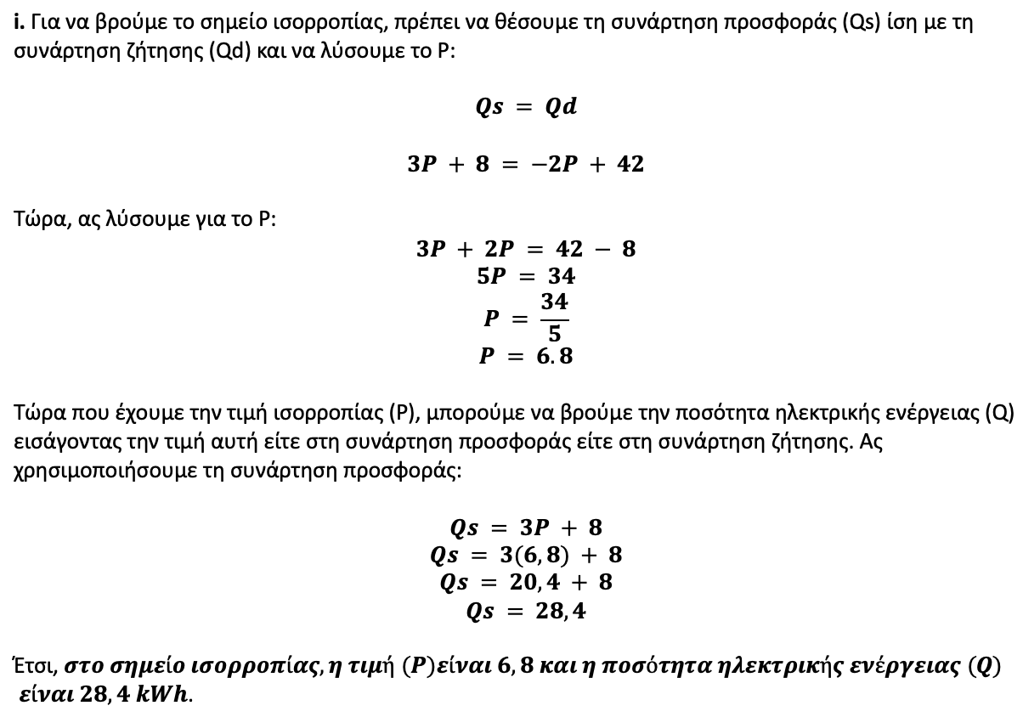

Q (ποσότητα ηλεκτρικού ρεύματος) | P (τύπος προμήθειας) | P (τύπος ζήτησης)
0 | -2.667 | 21
5 | -1.000 | 18.5
10 | 0.667 | 16
15 | 2.333 | 13.5
20 | 4.000 | 11
25 | 5.667 | 8.5
30 | 7.333 | 6
35 | 9.000 | 3.5
40 | 10.667 | 1

Σημείο ισορροπίας σε P = 6,8 και Q = 28,4

Άσκηση 4 (B)
